箱唛扫码
Factory name (工厂名称)
PO. Number(订单号) | 84107-01
Style Code.(款号) | 6408-710
Product Code.(产品编号) | RECYCLE CARE LABEL RECYCLE COMPONENT LABEL | Carton No.(箱号):
Inner Packages(包装方式） | 2000pcs/ bundle | 1/1
SIZE/qty (尺码/数量) | 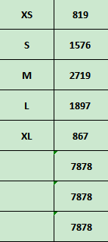
Carton Dimension（箱规） | 20*20*30 | Country of Origin：
Gross Weight（毛重） | 6.4KG | Made In China
Net Weight（净重） | 6KG
Remark（备注）

06408710800011
06408710800028
06408710800035
06408710800042
06408710800059

